Worksheet
姓名 | 性别 | 年龄 | 班级 | 头像
7777 | 7777 | 7777 | 7777 | 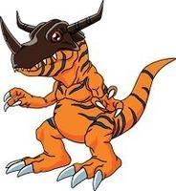
7777 | 7777 | 7777 | 7777
7777 | 7777 | 7777 | 7777
7777 | 7777 | 7777 | 7777
7777 | 7777 | 7777 | 7777

